gpu
sever: | NVIDIA RTX A5000 矩阵并行处理能力的关键指标
system: linux: ubuntu,
memory: 128GB RAM | NVIDIA GPU 的并行处理能力主要通过以下几个核心指标来衡量，这些指标直接反映了它在矩阵运算（尤其是用于AI和深度学习的矩阵运算）方面的性能：

GPU(训练） | 1. Tensor Cores (张量核心)
NVIDIA RTX A5000 矩阵并行处理能力的关键指标 | 数量: 256 个 第三代 Tensor Cores。
1. Tensor Cores (张量核心) | 作用: Tensor Cores 是 NVIDIA GPU 中专门设计用于加速矩阵乘法和累加运算的专用硬件单元。它们是深度学习推理和训练的核心，尤其擅长处理低精度浮点数 (FP16/BF16) 和整数 (INT8) 的矩阵运算，这些是AI模型中常见的计算精度。
数量: 256 个 第三代 Tensor Cores。 | 性能指标: RTX A5000 的 Tensor Performance (张量性能) 达到 222.2 TFLOPS (TeraFLOPS)。这个数字是衡量其在特定精度（通常是FP16或INT8，可能利用稀疏性）下进行矩阵乘法运算的峰值能力，对于AI工作负载至关重要。
2. CUDA Cores (CUDA 核心)
数量: 8,192 个 CUDA Cores。
3. 显存带宽 (Memory Bandwidth)
指标: 768 GB/s (GB/秒)。
作用: 显存带宽衡量了 GPU 在一秒内可以读取或写入显存的数据总量。 | 2. CUDA Cores (CUDA 核心)
4. PCI Express (PCIe) 接口
指标: PCI Express 4.0 x16。 | 数量: 8,192 个 CUDA Cores。
作用: PCIe 是 GPU 与 CPU 和系统内存之间进行数据通信的接口。PCIe 4.0 提供了比 PCIe 3.0 更高的带宽（x16插槽的理论带宽约为 32 GB/s），这对于在训练开始时将大数据集从系统内存传输到 GPU 显存，以及在推理时传输高分辨率图像至关重要，有助于减少数据传输的瓶颈。
 | 作用: CUDA Cores 是 NVIDIA GPU 中的通用并行处理核心。它们执行各种通用计算任务，包括单精度浮点运算（FP32）。在深度学习中，它们负责模型的非矩阵运算部分，以及一些需要在更高精度下执行的计算。

 | 性能指标: RTX A5000 的 Single-Precision Performance (FP32 单精度浮点性能) 达到 27.8 TFLOPS。这个指标代表了 GPU 在 FP32 精度下每秒可以执行的浮点运算次数，对于传统的并行计算和部分深度学习训练（尤其是反向传播）仍然非常重要。

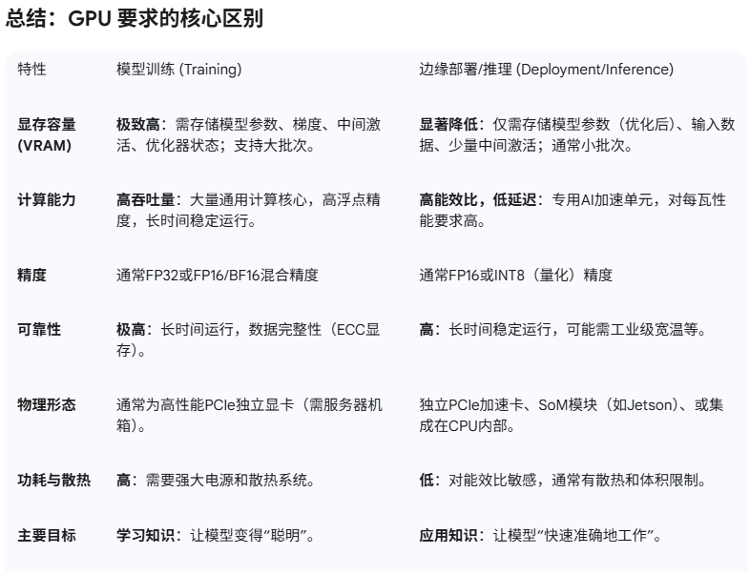
 | 3. 显存带宽 (Memory Bandwidth)
NPU: 主要用于部署
 | 指标: 768 GB/s (GB/秒)。

 | 作用: 显存带宽衡量了 GPU 在一秒内可以读取或写入显存的数据总量。虽然它不是直接的计算能力指标，但却是并行处理能力的关键支持。在进行大规模矩阵运算时，GPU 需要频繁地从显存中读取输入数据和写入中间结果。如果显存带宽不足，即使有强大的计算核心，也会因为数据传输的瓶颈而导致性能下降（“内存墙”效应）。

 | 总结: 高显存带宽确保了数据能够及时、高效地传输到计算核心，从而充分发挥 Tensor Cores 和 CUDA Cores 的并行计算能力。

 | 4. PCI Express (PCIe) 接口

 | 指标: PCI Express 4.0 x16。

 | 作用: PCIe 是 GPU 与 CPU 和系统内存之间进行数据通信的接口。PCIe 4.0 提供了比 PCIe 3.0 更高的带宽（x16插槽的理论带宽约为 32 GB/s），这对于在训练开始时将大数据集从系统内存传输到 GPU 显存，以及在推理时传输高分辨率图像至关重要，有助于减少数据传输的瓶颈。

 | 总结 NVIDIA RTX A5000 的并行矩阵处理能力

 | NVIDIA RTX A5000 是一款基于 Ampere 架构的专业级 GPU，其在并行处理矩阵方面的能力体现在：

 | 核心数量优势: 拥有 8,192 个 CUDA Cores 和 256 个 Tensor Cores，提供强大的并行计算能力。

 | 专用AI加速: Tensor Cores (222.2 TFLOPS) 是其在深度学习矩阵运算中的核心优势，能够以极高的效率和能效比执行神经网络推理和训练（尤其在FP16/INT8精度下）。

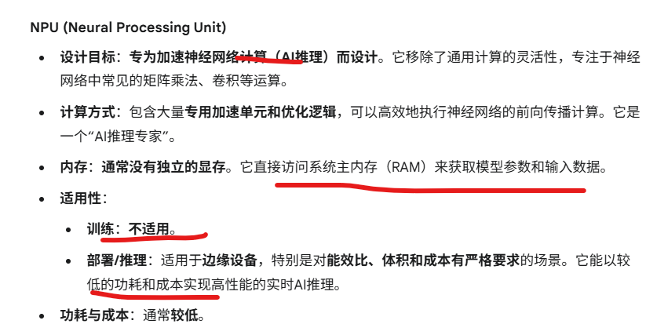
 | 通用计算能力: FP32 性能 (27.8 TFLOPS) 确保了在通用并行计算和需要高精度浮点运算时的强大表现。

 | 数据吞吐量支持: 768 GB/s 的高显存带宽 和 PCIe 4.0 x16 接口 保证了数据能够快速地在显存和计算核心之间流动，以及在系统内存和显存之间传输，避免成为性能瓶颈。

 | 这些指标共同构成了 RTX A5000 强大的并行矩阵处理能力，使其非常适合工业视觉检测中的AI模型训练和高性能推理任务。

PCI Express (PCIe) 的含义 PCI Express (PCIe) 是一种高速串行扩展总线标准。你可以把它理解成 GPU 和电脑其他组件（主要是 CPU 和系统内存）之间的数据高速公路。所有 GPU 都会通过 PCIe 接口连接到主板上。 它主要由两部分组成： 1. 版本号（如 4.0） 代表技术代次和速度：数字越大，代表越新的技术代次，数据传输速度也就越快。 带宽翻倍：每一代 PCIe 标准的单向带宽都是上一代的两倍。 PCIe 3.0：每通道理论带宽约为 1 GB/s PCIe 4.0：每通道理论带宽约为 2 GB/s (是 3.0 的两倍) PCIe 5.0：每通道理论带宽约为 4 GB/s (是 4.0 的两倍) 向下兼容：新一代的 PCIe 设备通常可以向下兼容旧一代的插槽，但会以较低的代次速度运行。例如，PCIe 4.0 的 GPU 插入 PCIe 3.0 的插槽，它就只能以 PCIe 3.0 的速度运行。 2. 通道数（如 x16） 代表数据通道的数量：数字后面的 "x" 跟着一个数字（如 x1, x4, x8, x16）表示该接口拥有的数据通道数量。 带宽乘数：通道数量越多，可用于数据传输的并行线路就越多，总带宽也就越高。 x1 代表 1 条通道 x4 代表 4 条通道 x16 代表 16 条通道（通常是主板上最长、用于显卡的插槽） 结合 “PCI Express 4.0 x16” 的具体含义 所以，当你说 “PCI Express 4.0 x16” 时，它的意思是： 这是一个支持 PCIe 4.0 标准的接口。 这个接口具有 16 条数据通道。 带来的实际带宽 这意味着理论上，PCIe 4.0 x16 接口能够提供非常高的双向数据传输速率： 单通道 PCIe 4.0 的理论带宽约为 2 GB/s。 因此，16 条通道的 PCIe 4.0 x16 的理论总带宽约为 2 GB/s * 16 = 32 GB/s。 在工业视觉和深度学习中的重要性 这个指标对于你的工业视觉检测和深度学习应用非常重要： 数据传输速度：在模型训练开始时，大量的训练数据（图像、模型参数等）需要从服务器内存（RAM）传输到 GPU 显存（VRAM）。在推理时，高分辨率的图像数据也需要快速传输到 GPU。PCIe 4.0 x16 的高带宽确保了数据能够快速、顺畅地传输，避免成为 GPU 计算的瓶颈。 如果带宽不足，GPU 可能不得不等待数据，导致性能下降。 GPU 性能发挥：虽然 GPU 自身的计算能力最关键，但高效的数据传输是其发挥全部性能的基础。当 GPU 显存不够用需要和系统内存交换数据时，PCIe 的速度就显得尤为重要。 兼容性：你选择的 GPU（例如 NVIDIA RTX A5000）支持 PCIe 4.0 x16，那么你的主板和 CPU 也需要支持 PCIe 4.0，才能充分发挥其带宽优势。如果主板只支持 PCIe 3.0，那么即使 GPU 是 PCIe 4.0，它也只能以 PCIe 3.0 的速度运行（理论带宽减半为 16 GB/s），这会轻微影响数据传输效率，但在大多数情况下可能不至于成为主要瓶颈，但有条件还是尽量保持接口代次一致。 简而言之，PCIe 4.0 x16 就像是一条非常宽敞、速度非常快的高速公路，确保你的 GPU 能够高效地与电脑其他部分交换数据，从而更好地完成复杂的计算任务。

